Лист1
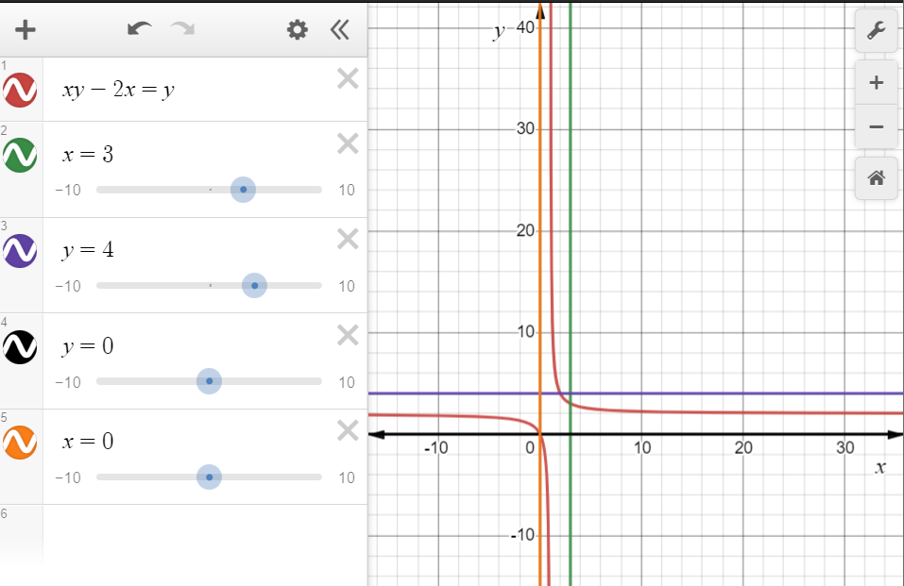

 | Порядок виконання роботи 1. Вивчити методи розв‟язання задач оптимізації за наявності обмежень. 2. Побудувати функцію f (x, y) та знайти найбільше та най- менше значення функції в області D, обмеженій заданими лінія- ми. Почати пошук із точки з найменшою абсцисою та ордина- тою. Варіант згідно з номером у списку групи.

 | Варіант 11: | f (x, y) = xy – 2x – y, D: x = 0, x = 3, y = 0, y = 4.

 | Функція Лангранжа набере вигляду:
 | F (x, y, λ1,λ2) = xy-2x-y + λ1 (3-x)+λ2(4-y)

 | Відповідні умови мінімума можна записати таким чином: |  |  |  |  | Розв'язанням цієї системи рівнянь є
 | 𝜕𝐹/𝜕𝑥= y-2 -λ1= 0 |  |  |  |  | λ1 = 2
 | 𝜕𝐹/𝜕𝑦= x-1-λ2 = 0 |  |  |  |  | λ2 = 2
 | 𝜕𝐹/(𝜕"λ" 1)= 3-x = 0 |  |  |  |  | X = 3
 | 𝜕𝐹/(𝜕"λ" 2)= 4-y = 0 |  |  |  |  | Y = 4

 |  |  |  | 0 | у-2-у | х-1 |  | 0 | -2 | 2
Матриця Гессе функції F має вигляд |  |  | ∆ = | у-2-у | 0 | 1 | = | -2 | 0 | 1 | =0*0*0+(-2)*1*2+2*(-2)*1-2*0*2-1*1*0-0*(-2)*(-2)= - 8
 |  |  |  | х-1 | 1 | 0 |  | 2 | 1 | 0

Визначник ∆ < 0, Отже точка (3;4) є точкою мінімуму

